魔方机器人摄像头模块
数量 | 型号 | 位号 | 备注
1 | CrossAir CA-C03天线 | ANT1
1 | 10nF 0603电容 | C3
7 | 1uF 0603电容(耐压16V) | C4,C7,C14,C21,C25,C26,C27
2 | 12pF 0603电容 | C5,C11
8 | 10uF 0603电容 | C6,C10,C13,C17,C24,C32,C33,C34
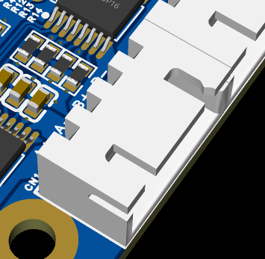
10 | 100nF 0603电容（耐压35V） | C8,C9,C12,C15,C16,C18,C20,C22,C28,C31
1 | 22uF 0805电容（耐压35V） | C29
1 | XH2.54 4pin弯脚插座（如图） | CN1
1 | 1N5819W（封装SOD-123） | D1
1 | 0.5mm间距24P翻盖式下接FPC座 | FPC1
1 | 2.54mm间距单排针 | H2
1 | 2nH 0603电感 | L2 | 实际焊接2nH 0402
1 | 24nH 0603电感 | L3
1 | 4x4mm 22uH功率电感 | L4
1 | 4x4mm 10uH功率电感 | L5
1 | 3nH 0402电感 | L6
1 | 红色发光二极管（封装0805） | LED1
2 | 0Ω 0402电阻 | R1,R18
2 | 4.7kΩ 0603电阻 | R2,R3
4 | 10kΩ 0603电阻 | R4,R11,R16,R13
1 | 499Ω 0603电阻 | R6 | 实际焊接的510Ω
2 | 5.1kΩ 0603电阻 | R7,R10
2 | 22Ω 0603电阻 | R8,R9
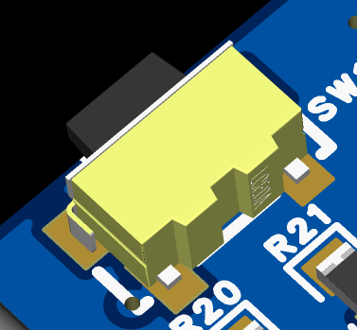
1 | 7.5kΩ 0603电阻 | R12
1 | 2.4kΩ 0603电阻 | R14
1 | 5.1Ω 0603电阻 | R15
2 | 1KΩ 0603电阻 | R19,R20
2 | 侧贴2*4*3.5mm轻触开关（如图） | SW1,SW2
1 | ESP32-S3R8 | U1
1 | ME6206A28XG | U2
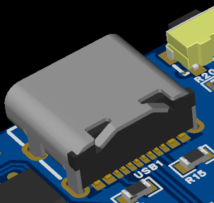
1 | ME6206A15XG | U3
1 | W25Q64JVSSIQ | U4
1 | SY7200AABC | U5
4 | 2835白光LED（0.2W） | U6,U7,U8,U10
1 | JW5026 | U9
1 | SP3485EEN(UMW) | U11
1 | 16PIN TYPE-C 母座（如图） | USB1
1 | 40MHz 3225晶振 负载电容10pF 精度10ppm WIFI对时钟要求较高，偏差太大可能无法链接 | X1 | 实际焊接40MHz 9pF 10ppm的
1 | 2.54mm间距跳线帽
1 | OV3660摄像头（24pin FPC接口 排线长度21mm左右）

 | 注：R17 R5 H3不焊接

